Carduri Persoane Fizice
Tarife şi limite plaicabile cardurilor VISA emise persoanelor fizice de B.C. ProCredit Bank S.A.
În vigoare din 24.08.2026
Aprobate prin decizia Comitetului de Active şi Pasive al B.C. ProCredit Bank S.A. din 14.08.2026

Nr | Operaţiunea efectuată | Visa Classic * |  |  | Visa Platinum ** |  |  | Momentul perceperii comisionului
 |  | MDL | USD | EUR | MDL | USD | EUR
I. Emiterea şi administrarea cardului
1 | Emiterea cardului principal | gratuit |  |  | gratuit
2 | Emiterea cardului adițional | 40 | 2 | 2 | 1000 | 50 | 50 | La depunerea cererii de emitere a cardului adițional
3 | Înlocuirea cardului pierdut /furat /deteriorat | 40 | 2 | 2 | 200 | 10 | 10 | La depunerea cererii de înlocuire a cardului
 | Înlocuirea cardului la schimbarea setului de servicii (trecerea de la Visa Platinum la Visa Classic) | 100 MDL |  |  |  |  |  | La depunerea cererii de schimbare a setului de servicii
4 | Emiterea unui nou card la expirarea celui vechi | gratuit |  |  | gratuit |  |  | Cardul nou poate fi emis cu cel mult 2 luni înainte de expirarea cardului existent
5 | Comisionul anual de administrare a Cardului
 | - cardul principal | gratuit |  |  | gratuit
 | - cardul adițional | 200 | 10 | 10 | 200 | 10 | 10 | Se reține anual, începând cu un an de la emiterea cardului adițional
6 | Soldul iniţial/ minim la cardul principal | 0 | 0 | 0 | 0 | 0 | 0
II. Tranzacţii
7 | Retrageri de numerar prin ATM
 | Retrageri de numerar la ATM-urile Băncii | 0 | 0 | 0 | 0 | 0 | 0
 | Retrageri lunare gratuite la ATM-urile altor bănci din Moldova | Primele 3 retrageri – gratuit |  |  | Primele 10 retrageri – gratuit |  |  | La efectuarea operațiunii
 | Retragerile lunare ulterioare celor gratuite la ATM-urile altor bănci din Moldova | 1.5% min 20 | 1.5% min 1,5 | 1.5% min 1,5 | De la a 11-a retragere: 10 MDL sau echivalentul în valută |  |  | Comisionul pentru Visa Platinum, aplicabil începând cu a 11-a retragere lunară, a fost aprobat prin decizia Comitetului ALCO din 14.08.2026 și intră în vigoare din 01.11.2026.
 | Retrageri de numerar la ATM-urile băncilor din afara Republicii Moldova | 1.5% min 40 | 1.5% min 4 | 1.5% min 4 | 1.5% min 40 | 1.5% min 4 | 1.5% min 4 | La efectuarea operațiunii
8 | Achitarea cumpărăturilor la comercianţi și tranzacţii prin Internet
 | Plăți la comercianți din Republica Moldova | 0 | 0 | 0 | 0 | 0 | 0
 | Plăți la comercianți din afara Republicii Moldova | 0 | 0 | 0 | 0 | 0 | 0
 | Tranzacții prin Internet | 0 | 0 | 0 | 0 | 0 | 0
9 | Retrageri de numerar prin POS terminal
 | Retrageri de numerar prin POS terminalele altor bănci din Moldova | 1.5% min 30 | 1.5% min 2 | 1.5% min 2 | 1.5% min 30 | 1.5% min 2 | 1.5% min 2 | La efectuarea operațiunii
 | Retrageri de numerar prin POS terminalele băncilor din afara Republicii Moldova | 1.5% min 40 | 1.5% min 4 | 1.5% min 4 | 1.5% min 40 | 1.5% min 4 | 1.5% min 4 | La efectuarea operațiunii
III. Limitele aplicabile cardurilor
10.1 Retrageri și depuneri de numerar
 | Limita cumulativă zilnică de retragere şi depunere numerar prin ATM | 90 000 MDL | 5 000 USD | 4 500 EUR | 90 000 MDL | 5 000 USD | 4 500 EUR | Limita este valabilă și pentru ATM-urile altor bănci din Republica Moldova.
 | Limita cumulativă zilnică de retragere şi depunere numerar prin ATM pentru cardurile deschise prin Digital onboarding | 45 000 MDL | 2 500 USD | 2 200 EUR | 45 000 MDL | 2 500 USD | 2 200 EUR
 | Limita zilnică de retragere a numerarului prin ATM și POS-terminalele altor bănci | 40 000 MDL | 2 300 USD | 2 000 EUR | 40 000 MDL | 2 300 USD | 2 000 EUR
 | Limita zilnică de retragere a numerarului prin ATM și POS-terminalele altor bănci pentru cardurile deschise prin Digital onboarding | 20 000 MDL | 1 100 USD | 1 000 EUR | 20 000 MDL | 1 100 USD | 1 000 EUR
10.2 Plăți și tranzacții online
 | Limită zilnică pentru plăți la comercianți și tranzacții prin Internet | 7 000 EUR sau echivalentul în altă valută |  |  | 10 000 EUR sau echivalentul în altă valută
 | Limită zilnică pentru tranzacții contactless fără introducerea codului PIN, la POS-terminalele altor bănci din Moldova sau din străinătate** | 500 EUR sau echivalentul în altă valută |  |  | 500 EUR sau echivalentul în altă valută
10.3 Transferuri card-to-card (P2P)
 | Limită zilnică pentru transferuri primite card-to-card (P2P) | 1 000 EUR sau echivalentul în altă valută / maximum 2 tranzacții |  |  | 1 000 EUR sau echivalentul în altă valută / maximum 2 tranzacții
 | Limită săptămânală pentru transferuri primite card-to-card (P2P) | 5 000 EUR sau echivalentul în altă valută / maximum 10 tranzacții |  |  | 5 000 EUR sau echivalentul în altă valută / maximum 10 tranzacții
 | Limită lunară pentru transferuri primite card-to-card (P2P) | 5 000 EUR sau echivalentul în altă valută / maximum 20 de tranzacții |  |  | 5 000 EUR sau echivalentul în altă valută / maximum 20 de tranzacții
 | Limită zilnică pentru transferuri efectuate card-to-card (P2P) | 1 000 EUR |  |  | 1 000 EUR
 | Limită lunară pentru transferuri efectuate card-to-card (P2P) | 10 000 EUR |  |  | 10 000 EUR
10.4 Transferuri primite prin PayPal
 | Limită zilnică pentru transferuri primite prin PayPal | 1 900 EUR sau echivalentul în altă valută / maximum 2 tranzacții |  |  | 1 900 EUR sau echivalentul în altă valută / maximum 2 tranzacții
 | Limită săptămânală pentru transferuri primite prin PayPal | 3 800 EUR sau echivalentul în altă valută / maximum 10 tranzacții |  |  | 3 800 EUR sau echivalentul în altă valută / maximum 10 tranzacții
 | Limită lunară pentru transferuri primite prin PayPal | 7 600 EUR sau echivalentul în altă valută / maximum 20 de tranzacții |  |  | 7 600 EUR sau echivalentul în altă valută / maximum 20 de tranzacții
10.5 Retrageri de numerar în străinătate
 | Limită lunară de retragere a numerarului în străinătate (ATM și POS-terminalele băncilor) | 10 000 EUR sau echivalentul în altă monedă |  |  | 10 000 EUR sau echivalentul în altă monedă
 | Limită lunară de retragere a numerarului în străinătate pentru cardurile deschise prin Digital onboarding (ATM și POS-terminalele băncilor) | 5 000 EUR sau echivalentul în altă monedă |  |  | 5 000 EUR sau echivalentul în altă monedă
10.6 Limite ATM pentru alte carduri
 | Limită per tranzacție la ATM-urile Băncii pentru cardurile emise de ProCredit Bank | în dependență de caracteristica bancomatelor între 40 şi 200 bancnote per tranzacție |  |  | în dependență de caracteristica bancomatelor între 40 şi 200 bancnote per tranzacție
 | Limită zilnică la ATM-urile Băncii pentru cardurile emise de alte bănci din Republica Moldova | max. echivalent 400 EUR per zi per card |  |  | max. echivalent 400 EUR per zi per card
 | Limită zilnică la ATM-urile Băncii pentru cardurile emise de bănci din afara Republicii Moldova | 50 EUR |  |  | 50 EUR |  |  | Suma cumulativă per zi în toate valutele nu va depăși 50 EUR per zi
IV. Alte comisioane și servicii
A. Alimentări și transferuri card-to-card (P2P)
11 | Alimentarea cardului prin transfer bancar | 0 | 0 | 0 | 0 | 0 | 0
12 | Alimentarea cardului prin transfer card-to-card (P2P)
 | Transfer primit din Republica Moldova | 0 | 0 | 0 | 0 | 0 | 0
 | Transfer primit din străinătate | 0 | 0 | 0 | 0 | 0 | 0
13 | Transferuri efectuate card-to-card (P2P)
 | Transfer efectuat în Republica Moldova | 0 | 0 | 0 | 0 | 0 | 0
 | Transfer efectuat în străinătate | Nu sunt permise |  |  | Nu sunt permise
B. Administrarea și securitatea cardului
14 | Închiderea cardului | 0 | 0 | 0 | 0 | 0 | 0
15 | Blocarea temporară a cardului, la cererea titularului, în caz de pierdere sau furt | 0 | 0 | 0 | 0 | 0 | 0
16 | Deblocarea cardului | 0 | 0 | 0 | 0 | 0 | 0
17 | Comision pentru card inactiv (fără tranzacții mai mult de 90 zile) | 5 MDL lunar |  |  |  |  |  | Se percepe lunar după depășirea perioadei de inactivitate de 90 zile. Comisionul se va aplica începând cu data de 20.10.2026.
18 | Resetarea sau modificarea codului PIN | gratuit |  |  | gratuit
C. Contestații și documente aferente tranzacțiilor
19 | Operațiune de recuperare (chargeback) inițiată de client
 | Pentru tranzacții efectuate în Republica Moldova | 15 | 1.5 | 1.5 | 15 | 1.5 | 1.5 | La primirea cererii
 | Pentru tranzacții efectuate în străinătate | 70 | 6 | 6 | 70 | 6 | 6 | La primirea cererii
20 | Solicitarea copiei documentului de plată | 70 | 6 | 6 | 70 | 6 | 6 | La primirea cererii
D. Servicii disponibile la ATM
21 | Verificarea soldului la ATM-urile Băncii, începând cu a 4-a operațiune din lună | 5 | 0.5 | 0.5 | 5 | 0.5 | 0.5 | La efectuarea operațiunii
22 | Mini-extras de cont la ATM-urile Băncii, începând cu a 4-a operațiune din lună | 5 | 0.5 | 0.5 | 5 | 0.5 | 0.5 | La efectuarea operațiunii
23 | Verificarea soldului la ATM-urile altor bănci din Moldova sau din străinătate | 5 | 0.5 | 0.5 | 5 | 0.5 | 0.5 | La efectuarea operațiunii
E. Alte servicii și informații despre card
24 | Perioada de valabilitate a cardului | 5 ani |  |  | 5 ani |  |  | Pentru cardurile emise începând cu 17.08.2023. Cardurile emise în perioada 24.01.2023–16.08.2023 își păstrează valabilitatea de 3 ani.
25 | Serviciul Visa Concierge | n/a |  |  | 75 MDL per trimestru |  |  | Comision aplicabil clienților Băncii abonați la serviciul Visa Concierge.
26 | Documente necesare pentru emiterea cardului bancar | 1. Actul de identitate valabil 2. Cerere de deschidere a setului de servicii
27 | Termenul de eliberare a cardului | până la 14 zile calendaristice

* Tranzacţiile efectuate cu Apple Pay/Google Pay au aceleaşi comisione şi sunt incluse în aceleaşi limite, aferente Cardului Visa
** Operaţiunile contactless efectuate cu Apple Pay/Google Pay nu au aceste limite, sunt nelimitate
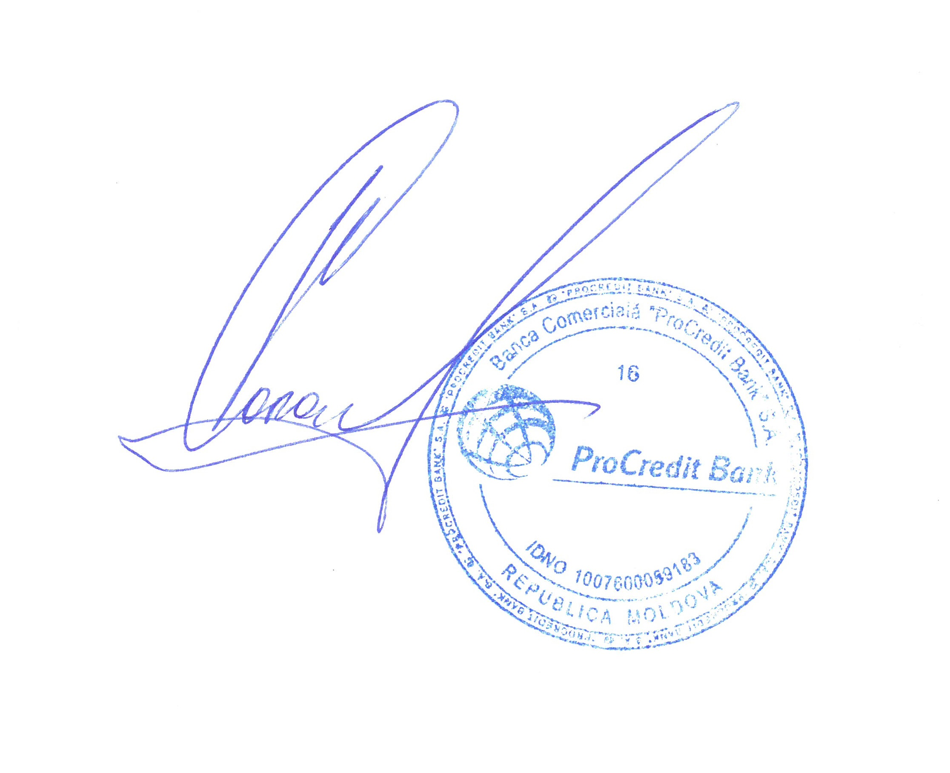
 | Lista de preturi a fost aprobată prin decizia Comitetului de Active şi Pasive al B.C. ProCredit Bank S.A. din 24.08.2026
 | Preşedintele Comitetului de Conducere, Irina Coroi-Jovmir
 | În vigoare din “24 August” 2026
 |  |  |  |  |  |  |  | Executor: Cogilnicean C.
 |  |  |  |  |  |  |  | Tel. 0800 000 10
 | © ProCredit Bank, August 2026. Toate drepturile sunt protejate

